中国_M2
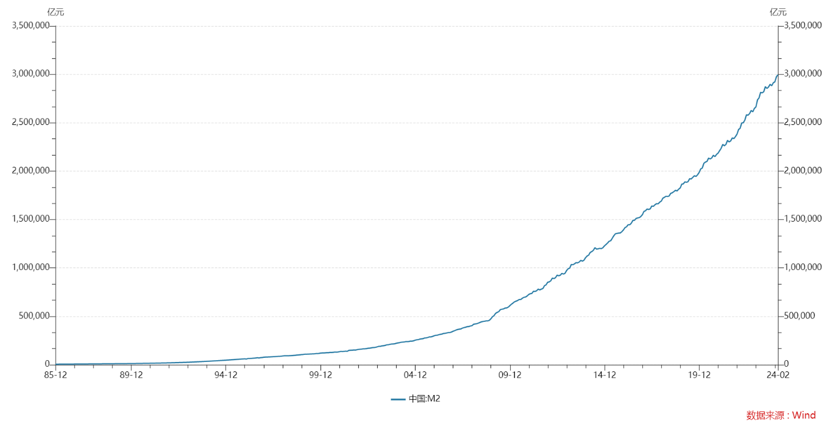

国家 | 中国
指标名称 | 中国:M2
频率 | 月
单位 | 亿元
指标ID | M0001384
时间区间 | 1985-12:2024-02
来源 | 中国人民银行
更新时间 | '2024-03-15
1985-12-31 | 5,198.90
1986-12-31 | 6,720.90
1987-12-31 | 8,330.90
1988-12-31 | 10,099.80
1989-12-31 | 11,949.60
1990-12-31 | 15,293.40
1991-12-31 | 19,349.90
1992-12-31 | 25,402.20
1993-12-31 | 34,879.80
1994-12-31 | 46,923.50
1995-12-31 | 60,750.50
1996-01-31 | 58,401.00
1996-02-29 | 63,778.00
1996-03-31 | 64,511.00
1996-04-30 | 65,723.00
1996-05-31 | 66,880.00
1996-06-30 | 68,132.00
1996-07-31 | 69,346.00
1996-08-31 | 72,309.00
1996-09-30 | 69,643.00
1996-10-31 | 73,152.20
1996-11-30 | 74,142.00
1996-12-31 | 77,265.00
1997-01-31 | 78,648.00
1997-02-28 | 78,998.00
1997-03-31 | 79,889.00
1997-04-30 | 80,818.00
1997-05-31 | 81,151.00
1997-06-30 | 82,789.00
1997-07-31 | 83,460.00
1997-08-31 | 84,746.00
1997-09-30 | 85,892.00
1997-10-31 | 86,644.00
1997-11-30 | 87,590.00
1997-12-31 | 90,631.83
1998-01-31 | 92,180.00
1998-02-28 | 92,024.00
1998-03-31 | 92,015.00
1998-04-30 | 92,662.00
1998-05-31 | 93,936.00
1998-06-30 | 94,658.00
1998-07-31 | 96,314.00
1998-08-31 | 97,299.00
1998-09-30 | 99,795.00
1998-10-31 | 100,863.00
1998-11-30 | 102,229.00
1998-12-31 | 104,498.50
1999-01-31 | 105,500.00
1999-02-28 | 107,778.00
1999-03-31 | 108,438.00
1999-04-30 | 109,218.00
1999-05-31 | 110,061.00
1999-06-30 | 111,363.00
1999-07-31 | 111,400.00
1999-08-31 | 112,827.00
1999-09-30 | 115,079.00
1999-10-31 | 115,390.00
1999-11-30 | 116,559.00
1999-12-31 | 119,898.00
2000-01-31 | 121,220.40
2000-02-29 | 121,583.40
2000-03-31 | 122,606.82
2000-04-30 | 124,121.87
2000-05-31 | 124,053.25
2000-06-30 | 126,605.33
2000-07-31 | 126,323.92
2000-08-31 | 127,790.30
2000-09-30 | 130,473.84
2000-10-31 | 129,522.44
2000-11-30 | 130,994.07
2000-12-31 | 134,610.26
2001-01-31 | 137,543.63
2001-02-28 | 136,210.17
2001-03-31 | 138,744.46
2001-04-30 | 139,949.85
2001-05-31 | 139,015.84
2001-06-30 | 147,809.67
2001-07-31 | 149,228.73
2001-08-31 | 149,941.76
2001-09-30 | 151,642.64
2001-10-31 | 151,497.25
2001-11-30 | 154,088.33
2001-12-31 | 158,301.92
2002-01-31 | 159,639.27
2002-02-28 | 160,935.59
2002-03-31 | 164,064.57
2002-04-30 | 164,570.56
2002-05-31 | 166,023.00
2002-06-30 | 169,601.24
2002-07-31 | 170,851.14
2002-08-31 | 173,250.92
2002-09-30 | 176,985.21
2002-10-31 | 177,294.15
2002-11-30 | 179,736.26
2002-12-31 | 185,006.97
2003-01-31 | 190,545.05
2003-02-28 | 190,108.41
2003-03-31 | 194,487.30
2003-04-30 | 196,130.13
2003-05-31 | 199,505.19
2003-06-30 | 204,907.42
2003-07-31 | 206,193.07
2003-08-31 | 210,591.90
2003-09-30 | 213,567.13
2003-10-31 | 214,469.36
2003-11-30 | 216,351.73
2003-12-31 | 221,222.82
2004-01-31 | 225,101.93
2004-02-29 | 227,050.72
2004-03-31 | 231,654.60
2004-04-30 | 233,627.86
2004-05-31 | 234,842.40
2004-06-30 | 238,427.49
2004-07-31 | 238,126.97
2004-08-31 | 239,729.19
2004-09-30 | 243,756.88
2004-10-31 | 243,740.32
2004-11-30 | 247,135.58
2004-12-31 | 253,207.70
2005-01-31 | 257,708.47
2005-02-28 | 259,357.29
2005-03-31 | 264,588.94
2005-04-30 | 266,992.66
2005-05-31 | 269,240.49
2005-06-30 | 275,785.53
2005-07-31 | 276,966.28
2005-08-31 | 281,288.22
2005-09-30 | 287,438.27
2005-10-31 | 287,591.61
2005-11-30 | 292,350.39
2005-12-31 | 298,755.48
2006-01-31 | 303,571.65
2006-02-28 | 304,516.27
2006-03-31 | 310,490.65
2006-04-30 | 313,702.34
2006-05-31 | 316,709.81
2006-06-30 | 322,756.35
2006-07-31 | 324,010.76
2006-08-31 | 327,885.67
2006-09-30 | 331,865.36
2006-10-31 | 332,747.17
2006-11-30 | 337,504.15
2006-12-31 | 345,577.91
2007-01-31 | 351,498.77
2007-02-28 | 358,659.25
2007-03-31 | 364,104.66
2007-04-30 | 367,326.45
2007-05-31 | 369,718.15
2007-06-30 | 377,832.15
2007-07-31 | 383,884.88
2007-08-31 | 387,205.04
2007-09-30 | 393,098.91
2007-10-31 | 394,204.17
2007-11-30 | 399,757.91
2007-12-31 | 403,401.30
2008-01-31 | 417,846.17
2008-02-29 | 421,037.84
2008-03-31 | 423,054.53
2008-04-30 | 429,313.72
2008-05-31 | 436,221.60
2008-06-30 | 443,141.02
2008-07-31 | 446,362.17
2008-08-31 | 448,846.68
2008-09-30 | 452,898.71
2008-10-31 | 453,133.32
2008-11-30 | 458,644.66
2008-12-31 | 475,166.60
2009-01-31 | 496,135.31
2009-02-28 | 506,708.07
2009-03-31 | 530,626.71
2009-04-30 | 540,481.21
2009-05-31 | 548,263.51
2009-06-30 | 568,916.20
2009-07-31 | 573,102.85
2009-08-31 | 576,698.95
2009-09-30 | 585,405.34
2009-10-31 | 586,643.29
2009-11-30 | 594,604.72
2009-12-31 | 610,224.52
2010-01-31 | 625,609.29
2010-02-28 | 636,072.26
2010-03-31 | 649,947.46
2010-04-30 | 656,561.22
2010-05-31 | 663,351.37
2010-06-30 | 673,921.72
2010-07-31 | 674,051.48
2010-08-31 | 687,506.92
2010-09-30 | 696,471.50
2010-10-31 | 699,776.74
2010-11-30 | 710,339.03
2010-12-31 | 725,851.79
2011-01-31 | 733,884.83
2011-02-28 | 736,130.86
2011-03-31 | 758,130.88
2011-04-30 | 757,384.56
2011-05-31 | 763,409.22
2011-06-30 | 780,820.85
2011-07-31 | 772,923.65
2011-08-31 | 780,852.30
2011-09-30 | 787,406.20
2011-10-31 | 816,829.25
2011-11-30 | 825,493.94
2011-12-31 | 851,590.90
2012-01-31 | 855,898.89
2012-02-29 | 867,171.42
2012-03-31 | 895,565.50
2012-04-30 | 889,604.04
2012-05-31 | 900,048.77
2012-06-30 | 924,991.20
2012-07-31 | 919,072.40
2012-08-31 | 924,894.59
2012-09-30 | 943,688.75
2012-10-31 | 936,404.28
2012-11-30 | 944,832.35
2012-12-31 | 974,148.80
2013-01-31 | 992,129.25
2013-02-28 | 998,600.83
2013-03-31 | 1,035,858.37
2013-04-30 | 1,032,551.90
2013-05-31 | 1,042,169.16
2013-06-30 | 1,054,403.69
2013-07-31 | 1,052,212.34
2013-08-31 | 1,061,256.43
2013-09-30 | 1,077,379.16
2013-10-31 | 1,070,242.17
2013-11-30 | 1,079,257.06
2013-12-31 | 1,106,524.98
2014-01-31 | 1,123,521.21
2014-02-28 | 1,131,760.83
2014-03-31 | 1,160,687.38
2014-04-30 | 1,168,812.67
2014-05-31 | 1,182,293.96
2014-06-30 | 1,209,587.20
2014-07-31 | 1,194,249.24
2014-08-31 | 1,197,499.08
2014-09-30 | 1,202,051.41
2014-10-31 | 1,199,236.31
2014-11-30 | 1,208,605.95
2014-12-31 | 1,228,374.81
2015-01-31 | 1,242,709.56
2015-02-28 | 1,257,384.48
2015-03-31 | 1,275,332.78
2015-04-30 | 1,280,779.14
2015-05-31 | 1,307,357.63
2015-06-30 | 1,333,375.36
2015-07-31 | 1,353,210.92
2015-08-31 | 1,356,907.98
2015-09-30 | 1,359,824.06
2015-10-31 | 1,361,020.70
2015-11-30 | 1,373,956.01
2015-12-31 | 1,392,278.11
2016-01-31 | 1,416,319.55
2016-02-29 | 1,424,618.68
2016-03-31 | 1,446,198.03
2016-04-30 | 1,445,209.59
2016-05-31 | 1,461,695.11
2016-06-30 | 1,490,491.83
2016-07-31 | 1,491,558.72
2016-08-31 | 1,510,982.91
2016-09-30 | 1,516,360.50
2016-10-31 | 1,519,485.40
2016-11-30 | 1,530,432.06
2016-12-31 | 1,550,066.67
2017-01-31 | 1,584,194.56
2017-02-28 | 1,589,856.99
2017-03-31 | 1,607,938.98
2017-04-30 | 1,603,918.84
2017-05-31 | 1,609,740.77
2017-06-30 | 1,639,497.05
2017-07-31 | 1,636,341.11
2017-08-31 | 1,652,947.30
2017-09-30 | 1,663,666.05
2017-10-31 | 1,662,449.96
2017-11-30 | 1,679,156.64
2017-12-31 | 1,690,235.31
2018-01-31 | 1,720,814.46
2018-02-28 | 1,729,070.12
2018-03-31 | 1,739,859.48
2018-04-30 | 1,737,683.73
2018-05-31 | 1,743,063.79
2018-06-30 | 1,770,178.37
2018-07-31 | 1,776,196.11
2018-08-31 | 1,788,670.43
2018-09-30 | 1,801,665.58
2018-10-31 | 1,795,561.60
2018-11-30 | 1,813,175.07
2018-12-31 | 1,826,744.22
2019-01-31 | 1,865,935.33
2019-02-28 | 1,867,427.45
2019-03-31 | 1,889,412.14
2019-04-30 | 1,884,670.33
2019-05-31 | 1,891,153.70
2019-06-30 | 1,921,360.19
2019-07-31 | 1,919,410.82
2019-08-31 | 1,935,492.43
2019-09-30 | 1,952,250.49
2019-10-31 | 1,945,600.55
2019-11-30 | 1,961,429.56
2019-12-31 | 1,986,488.82
2020-01-31 | 2,023,066.49
2020-02-29 | 2,030,830.42
2020-03-31 | 2,080,923.41
2020-04-30 | 2,093,533.83
2020-05-31 | 2,100,183.74
2020-06-30 | 2,134,948.66
2020-07-31 | 2,125,458.46
2020-08-31 | 2,136,836.91
2020-09-30 | 2,164,084.80
2020-10-31 | 2,149,720.42
2020-11-30 | 2,172,002.55
2020-12-31 | 2,186,795.89
2021-01-31 | 2,213,047.33
2021-02-28 | 2,236,030.26
2021-03-31 | 2,276,488.45
2021-04-30 | 2,262,107.12
2021-05-31 | 2,275,538.07
2021-06-30 | 2,317,788.36
2021-07-31 | 2,302,153.82
2021-08-31 | 2,312,267.68
2021-09-30 | 2,342,829.70
2021-10-31 | 2,336,160.48
2021-11-30 | 2,356,012.76
2021-12-31 | 2,382,899.56
2022-01-31 | 2,431,022.72
2022-02-28 | 2,441,488.90
2022-03-31 | 2,497,688.34
2022-04-30 | 2,499,710.90
2022-05-31 | 2,527,026.15
2022-06-30 | 2,581,451.20
2022-07-31 | 2,578,078.57
2022-08-31 | 2,595,068.27
2022-09-30 | 2,626,600.92
2022-10-31 | 2,612,914.57
2022-11-30 | 2,647,008.48
2022-12-31 | 2,664,320.84
2023-01-31 | 2,738,072.06
2023-02-28 | 2,755,249.23
2023-03-31 | 2,814,566.31
2023-04-30 | 2,808,469.34
2023-05-31 | 2,820,504.68
2023-06-30 | 2,873,023.83
2023-07-31 | 2,854,031.56
2023-08-31 | 2,869,343.25
2023-09-30 | 2,896,659.11
2023-10-31 | 2,882,276.07
2023-11-30 | 2,912,014.22
2023-12-31 | 2,922,713.33
2024-01-31 | 2,976,250.20
2024-02-29 | 2,995,572.97

数据来源：Wind

中国_M2_同比
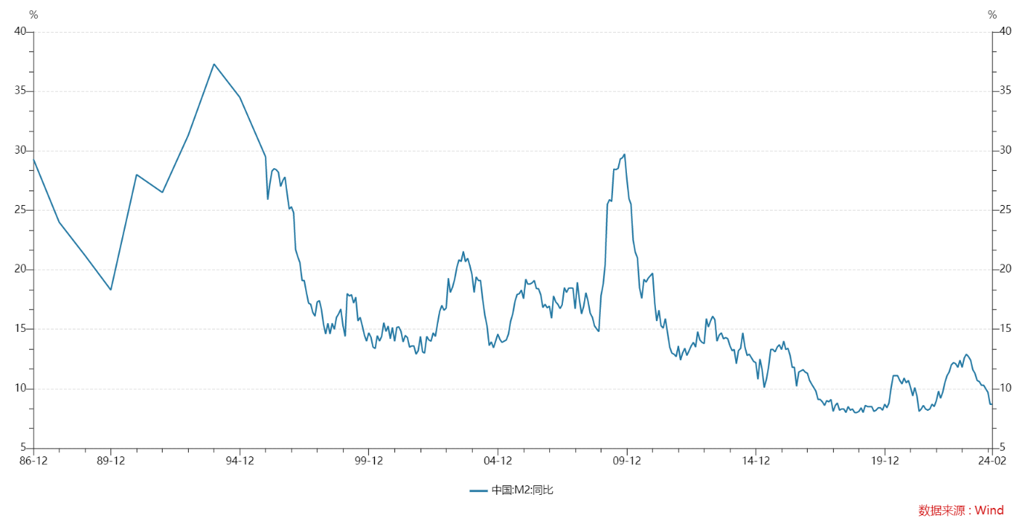

国家 | 中国
指标名称 | 中国:M2:同比
频率 | 月
单位 | %
指标ID | M0001385
时间区间 | 1986-12:2024-02
来源 | 中国人民银行
更新时间 | '2024-03-15
1986-12-31 | 29.30
1987-12-31 | 24.00
1988-12-31 | 21.20
1989-12-31 | 18.30
1990-12-31 | 28.00
1991-12-31 | 26.50
1992-12-31 | 31.30
1993-12-31 | 37.30
1994-12-31 | 34.50
1995-12-31 | 29.50
1996-01-31 | 25.90
1996-02-29 | 27.20
1996-03-31 | 28.30
1996-04-30 | 28.50
1996-05-31 | 28.40
1996-06-30 | 28.20
1996-07-31 | 27.00
1996-08-31 | 27.50
1996-09-30 | 27.80
1996-10-31 | 26.40
1996-11-30 | 25.10
1996-12-31 | 25.30
1997-01-31 | 24.80
1997-02-28 | 21.70
1997-03-31 | 21.10
1997-04-30 | 20.60
1997-05-31 | 19.10
1997-06-30 | 19.10
1997-07-31 | 18.10
1997-08-31 | 17.20
1997-09-30 | 17.10
1997-10-31 | 16.40
1997-11-30 | 16.10
1997-12-31 | 17.30
1998-01-31 | 17.40
1998-02-28 | 16.70
1998-03-31 | 15.40
1998-04-30 | 14.60
1998-05-31 | 15.50
1998-06-30 | 14.60
1998-07-31 | 15.50
1998-08-31 | 15.00
1998-09-30 | 16.00
1998-10-31 | 16.30
1998-11-30 | 16.70
1998-12-31 | 15.30
1999-01-31 | 14.40
1999-02-28 | 18.00
1999-03-31 | 17.80
1999-04-30 | 17.90
1999-05-31 | 17.20
1999-06-30 | 17.70
1999-07-31 | 15.70
1999-08-31 | 16.00
1999-09-30 | 15.30
1999-10-31 | 14.50
1999-11-30 | 14.00
1999-12-31 | 14.70
2000-01-31 | 14.33
2000-02-29 | 13.51
2000-03-31 | 13.38
2000-04-30 | 14.46
2000-05-31 | 14.01
2000-06-30 | 14.39
2000-07-31 | 15.55
2000-08-31 | 14.82
2000-09-30 | 15.27
2000-10-31 | 14.20
2000-11-30 | 15.15
2000-12-31 | 13.99
2001-01-31 | 15.16
2001-02-28 | 15.20
2001-03-31 | 14.83
2001-04-30 | 13.94
2001-05-31 | 14.48
2001-06-30 | 14.30
2001-07-31 | 13.50
2001-08-31 | 13.60
2001-09-30 | 13.60
2001-10-31 | 12.90
2001-11-30 | 13.20
2001-12-31 | 14.40
2002-01-31 | 13.10
2002-02-28 | 13.00
2002-03-31 | 14.40
2002-04-30 | 14.10
2002-05-31 | 14.00
2002-06-30 | 14.70
2002-07-31 | 14.40
2002-08-31 | 15.50
2002-09-30 | 16.50
2002-10-31 | 17.00
2002-11-30 | 16.60
2002-12-31 | 16.78
2003-01-31 | 19.30
2003-02-28 | 18.10
2003-03-31 | 18.54
2003-04-30 | 19.20
2003-05-31 | 20.20
2003-06-30 | 20.83
2003-07-31 | 20.70
2003-08-31 | 21.55
2003-09-30 | 20.67
2003-10-31 | 20.97
2003-11-30 | 20.37
2003-12-31 | 19.60
2004-01-31 | 18.10
2004-02-29 | 19.40
2004-03-31 | 19.10
2004-04-30 | 19.10
2004-05-31 | 17.50
2004-06-30 | 16.20
2004-07-31 | 15.30
2004-08-31 | 13.63
2004-09-30 | 13.94
2004-10-31 | 13.45
2004-11-30 | 14.00
2004-12-31 | 14.60
2005-01-31 | 14.13
2005-02-28 | 13.90
2005-03-31 | 14.00
2005-04-30 | 14.10
2005-05-31 | 14.60
2005-06-30 | 15.67
2005-07-31 | 16.30
2005-08-31 | 17.34
2005-09-30 | 17.92
2005-10-31 | 17.99
2005-11-30 | 18.30
2005-12-31 | 17.57
2006-01-31 | 19.21
2006-02-28 | 18.80
2006-03-31 | 18.80
2006-04-30 | 18.90
2006-05-31 | 19.10
2006-06-30 | 18.43
2006-07-31 | 18.40
2006-08-31 | 17.90
2006-09-30 | 16.83
2006-10-31 | 17.10
2006-11-30 | 16.80
2006-12-31 | 16.94
2007-01-31 | 15.93
2007-02-28 | 17.80
2007-03-31 | 17.30
2007-04-30 | 17.10
2007-05-31 | 16.74
2007-06-30 | 17.06
2007-07-31 | 18.50
2007-08-31 | 18.10
2007-09-30 | 18.45
2007-10-31 | 18.47
2007-11-30 | 18.45
2007-12-31 | 16.72
2008-01-31 | 18.94
2008-02-29 | 17.48
2008-03-31 | 16.29
2008-04-30 | 16.94
2008-05-31 | 18.07
2008-06-30 | 17.37
2008-07-31 | 16.35
2008-08-31 | 16.00
2008-09-30 | 15.29
2008-10-31 | 15.02
2008-11-30 | 14.80
2008-12-31 | 17.82
2009-01-31 | 18.79
2009-02-28 | 20.48
2009-03-31 | 25.51
2009-04-30 | 25.89
2009-05-31 | 25.74
2009-06-30 | 28.46
2009-07-31 | 28.42
2009-08-31 | 28.53
2009-09-30 | 29.31
2009-10-31 | 29.42
2009-11-30 | 29.74
2009-12-31 | 27.68
2010-01-31 | 25.98
2010-02-28 | 25.52
2010-03-31 | 22.50
2010-04-30 | 21.48
2010-05-31 | 21.00
2010-06-30 | 18.46
2010-07-31 | 17.60
2010-08-31 | 19.20
2010-09-30 | 18.96
2010-10-31 | 19.30
2010-11-30 | 19.50
2010-12-31 | 19.72
2011-01-31 | 17.20
2011-02-28 | 15.70
2011-03-31 | 16.60
2011-04-30 | 15.30
2011-05-31 | 15.10
2011-06-30 | 15.90
2011-07-31 | 14.70
2011-08-31 | 13.50
2011-09-30 | 13.00
2011-10-31 | 12.90
2011-11-30 | 12.70
2011-12-31 | 13.60
2012-01-31 | 12.40
2012-02-29 | 13.00
2012-03-31 | 13.40
2012-04-30 | 12.80
2012-05-31 | 13.20
2012-06-30 | 13.60
2012-07-31 | 13.90
2012-08-31 | 13.50
2012-09-30 | 14.80
2012-10-31 | 14.10
2012-11-30 | 13.90
2012-12-31 | 13.80
2013-01-31 | 15.90
2013-02-28 | 15.20
2013-03-31 | 15.70
2013-04-30 | 16.10
2013-05-31 | 15.80
2013-06-30 | 14.00
2013-07-31 | 14.50
2013-08-31 | 14.70
2013-09-30 | 14.20
2013-10-31 | 14.30
2013-11-30 | 14.20
2013-12-31 | 13.60
2014-01-31 | 13.20
2014-02-28 | 13.30
2014-03-31 | 12.10
2014-04-30 | 13.20
2014-05-31 | 13.40
2014-06-30 | 14.70
2014-07-31 | 13.50
2014-08-31 | 12.80
2014-09-30 | 12.90
2014-10-31 | 12.60
2014-11-30 | 12.30
2014-12-31 | 12.20
2015-01-31 | 10.80
2015-02-28 | 12.50
2015-03-31 | 11.60
2015-04-30 | 10.10
2015-05-31 | 10.80
2015-06-30 | 11.80
2015-07-31 | 13.30
2015-08-31 | 13.30
2015-09-30 | 13.10
2015-10-31 | 13.50
2015-11-30 | 13.70
2015-12-31 | 13.30
2016-01-31 | 14.00
2016-02-29 | 13.30
2016-03-31 | 13.40
2016-04-30 | 12.80
2016-05-31 | 11.80
2016-06-30 | 11.80
2016-07-31 | 10.20
2016-08-31 | 11.40
2016-09-30 | 11.50
2016-10-31 | 11.60
2016-11-30 | 11.40
2016-12-31 | 11.30
2017-01-31 | 10.70
2017-02-28 | 10.40
2017-03-31 | 10.10
2017-04-30 | 9.80
2017-05-31 | 9.10
2017-06-30 | 9.10
2017-07-31 | 8.90
2017-08-31 | 8.60
2017-09-30 | 9.00
2017-10-31 | 8.90
2017-11-30 | 9.10
2017-12-31 | 8.10
2018-01-31 | 8.60
2018-02-28 | 8.80
2018-03-31 | 8.20
2018-04-30 | 8.30
2018-05-31 | 8.30
2018-06-30 | 8.00
2018-07-31 | 8.50
2018-08-31 | 8.20
2018-09-30 | 8.30
2018-10-31 | 8.00
2018-11-30 | 8.00
2018-12-31 | 8.10
2019-01-31 | 8.40
2019-02-28 | 8.00
2019-03-31 | 8.60
2019-04-30 | 8.50
2019-05-31 | 8.50
2019-06-30 | 8.50
2019-07-31 | 8.10
2019-08-31 | 8.20
2019-09-30 | 8.40
2019-10-31 | 8.40
2019-11-30 | 8.20
2019-12-31 | 8.70
2020-01-31 | 8.40
2020-02-29 | 8.80
2020-03-31 | 10.10
2020-04-30 | 11.10
2020-05-31 | 11.10
2020-06-30 | 11.10
2020-07-31 | 10.70
2020-08-31 | 10.40
2020-09-30 | 10.90
2020-10-31 | 10.50
2020-11-30 | 10.70
2020-12-31 | 10.10
2021-01-31 | 9.40
2021-02-28 | 10.10
2021-03-31 | 9.40
2021-04-30 | 8.10
2021-05-31 | 8.30
2021-06-30 | 8.60
2021-07-31 | 8.30
2021-08-31 | 8.20
2021-09-30 | 8.30
2021-10-31 | 8.70
2021-11-30 | 8.50
2021-12-31 | 9.00
2022-01-31 | 9.80
2022-02-28 | 9.20
2022-03-31 | 9.70
2022-04-30 | 10.50
2022-05-31 | 11.10
2022-06-30 | 11.40
2022-07-31 | 12.00
2022-08-31 | 12.20
2022-09-30 | 12.10
2022-10-31 | 11.80
2022-11-30 | 12.40
2022-12-31 | 11.80
2023-01-31 | 12.60
2023-02-28 | 12.90
2023-03-31 | 12.70
2023-04-30 | 12.40
2023-05-31 | 11.60
2023-06-30 | 11.30
2023-07-31 | 10.70
2023-08-31 | 10.60
2023-09-30 | 10.30
2023-10-31 | 10.30
2023-11-30 | 10.00
2023-12-31 | 9.70
2024-01-31 | 8.70
2024-02-29 | 8.70

数据来源：Wind

